静摩擦
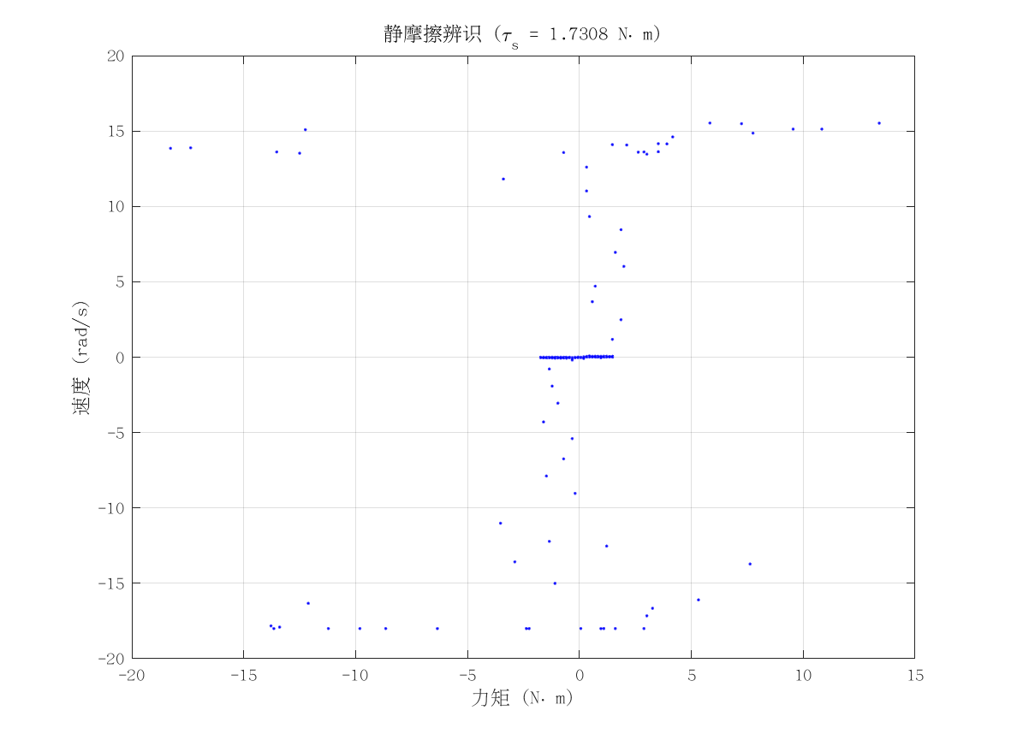
项目 | 值 | 单位/备注
电机型号 | 泉智博_PA81_12_18
力矩系数 K_tau | 1.75 | N·m/A
静摩擦 τ_s | 1.73076925 | N·m（电流扫描静止段）
数据文件 | scan_torque_serial_mit_20260309_184507.csv
附图 | 见右侧

动摩擦
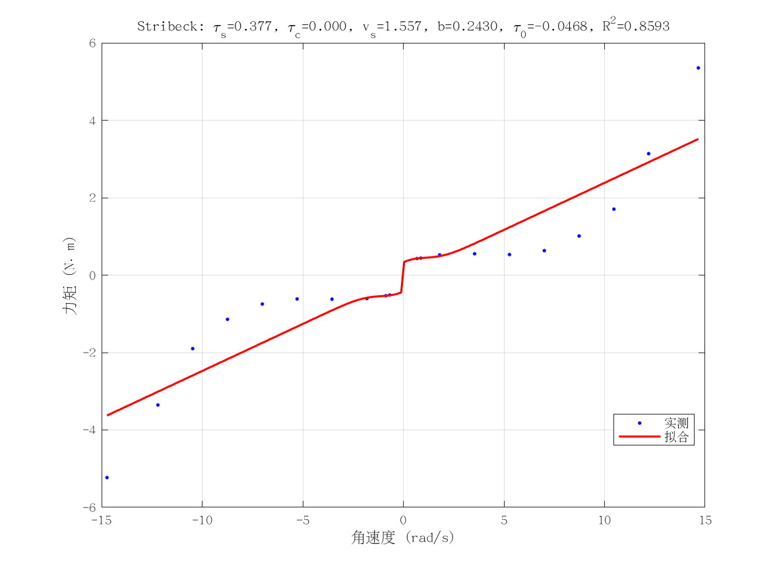
项目 | 值 | 单位/备注
电机型号 | 泉智博_PA81_12_18
摩擦模型 | stribeck_viscous
静摩擦 τ_s（代入） | 1.73076925 | N·m
τ_c | 1.6563771914E-11 | N·m
v_s | 1.5565452573 | rad/s
b | 0.2430033827 | N·m·s/rad
τ_0 | -0.046807853166 | N·m
摩擦拟合 R² | 0.85931856383
摩擦拟合 RMSE | 0.79454059075 | N·m
有效样本数 nUsed | 20
附图 | 见右侧

转动惯量
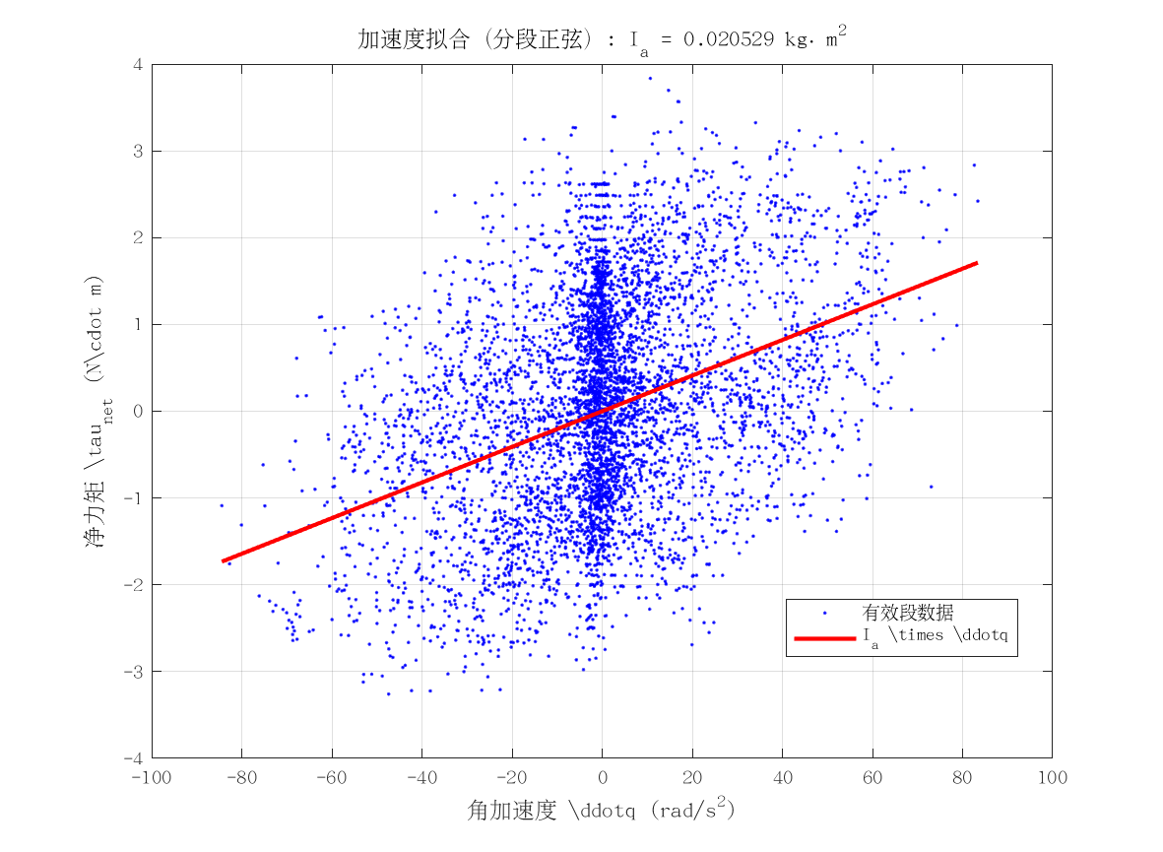
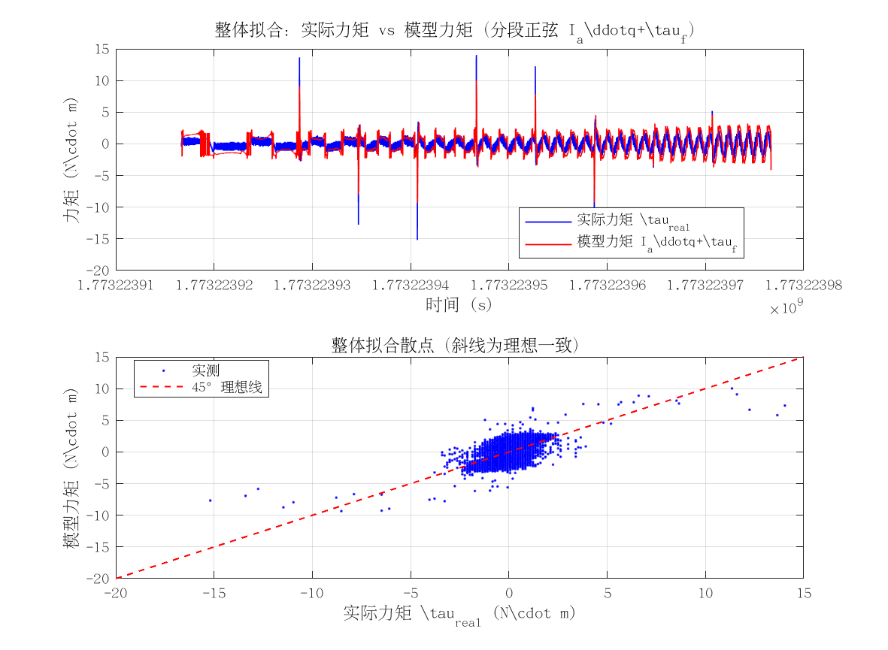
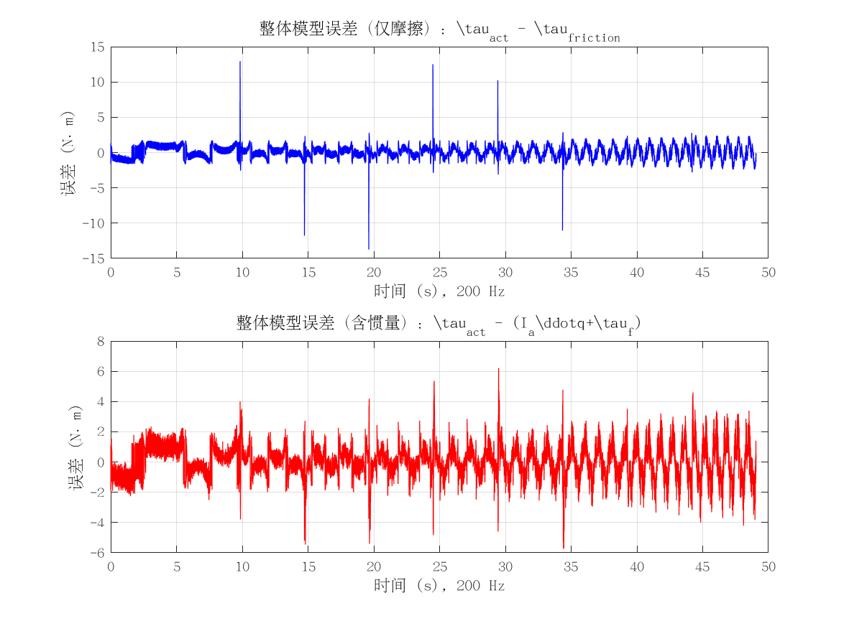
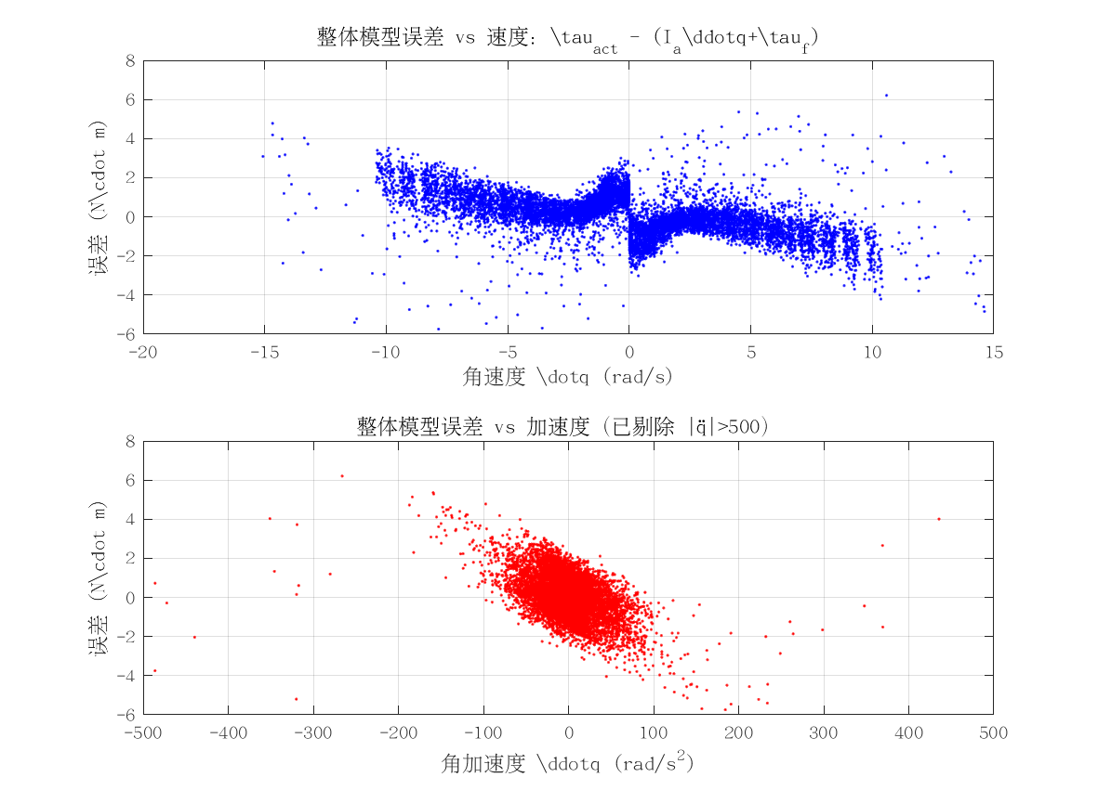
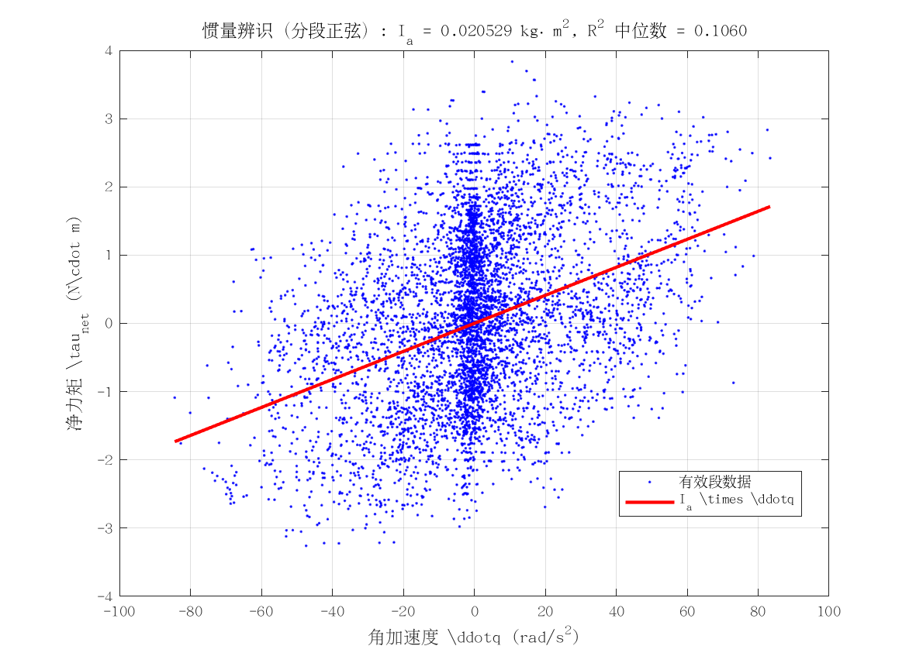
项目 | 值 | 单位/备注
电机型号 | 泉智博_PA81_12_18
转动惯量 I_a | 0.020528782991 | kg·m²
惯量拟合 R² | 0.10600214996
整体拟合 RMSE | 1.106416759 | N·m
整体拟合 R² | -0.25972692835
附图 | 见下方

